综合试题
目的：
 | 对实习生掌握各种技术（DB，Java，.NET)综合应用的考量。

目标：
 | 在规定期间内，使用一种编程技术( Java/ASP.NET/WPF)实现一个类似实际项目中的功能开发。
 | 包括前端UI界面，后台逻辑，DB操作，文件操作等内容。

考核内容：
 | >编程语言基础的理解和掌握。
 | >DB数据类型及常见增删改查操作的掌握。
 | >文件处理常见操作的掌握。
 | >编程规范，分层思想，程序健壮性，易用性等
 | >归纳总结的能力
 | >软件开发流程LD->CD->UT

成果物：
 | 代码+报告+设计+测试等TO发送给各担当导师，并CC给讲师全员，参考【讲师邮箱】
 | 报告要求：Excel形式，文件名【实习报告_姓名.xlsx】，内容包括（可以但不限于）运行环境，程序结构，机能展示，经验总结等。参考【报告范例】
 | 代码要求： | 源码，DB定义SQL，及适量测试数据。若使用WPF开发，基类代码可参考【WPF基类参考】(只是参考，觉得不好的地方可以自己改）

 | 分类 | 画面 |  | 后台 | DB |  | 担当讲师
 | Java | JSP/Vue |  | Java，SpringMVC+MyBatis | SqlServer2019/MySQL |  | 李宪军，董诗情
 | ASP.NET | ASP(Razor) |  | C#/MVC | SqlServer2019/MySQL |  | 安维东
 | WPF | Xaml |  | C#/MVVM（或其他MVVM框架） | SqlServer2019/MySQL |  | 胡煜昉，刘潇

期限：
 | 最晚4/20前提交成果物

考题内容：
 | 要求：
 | 原则上个人独立完成下列机能，遇到困难无法解决时，讲师可以给与适当指导。
 | No | 机能 |  | 内容 |  |  | 主要考点 |  | 备考 | 分数
 | 1 | DB定义 |  | 各个表定义SQL |  |  | DB建表语句，字段类型及长度设计 |  | 类型及长度的合理性 | 5
 | 2 | 主画面 |  | 检索条件，按钮，一览区域 |  |  | 编程语言，各种控件使用 |  | 学生ID是主表的ID一览加上空白，科目为空白，语文，数学，英语，总分固定 | 10
 | 3 |  | 检索 | ID精确查询，姓名，住址模糊查询 |  |  | DB的多表查询，精确/模糊查询 |  | 入力check，ID精确查询，姓名模糊查询，分数范围查询。结果一览各科分数列用SQL合并成单行也行，在程序中合并也行。 | 20
 | 4 |  | 删除 | 指定行的删除 |  |  | DB表的删除，Transaction使用 |  | 入力check，1行或者多行删除，0行选择时给与提示并终止 主画面刷新（学生ID，一览再检索） | 10
 | 5 |  | 新增/修改 | 打开子画面新增/修改学生信息 |  |  | 编程语言，画面跳转，代码复用 |  | 新增，修改共用画面，执行后关闭子画面，父画面刷新（学生ID，一览再检索） | 10
 | 6 |  | 导出 | 检索结果导出成EXCEL |  |  | 编程语言，文件操作 |  | 导出路径可选择，提供默认文件名且可以更改 | 10
 | 7 | 子画面 |  | Student详细信息修改 |  |  | 编程语言，各种控件使用 |  |  | 10
 | 8 |  | 保存 | 学生信息的保存 |  |  | 编程语言，DB表的追加，修改，Transaction使用 |  | 入力check，弹框还是ToolTips随意 | 20
 | 9 | log出力 |  | 点击任何按钮出力log，系统异常出力log |  |  | 文件操作，Log工具的使用 |  | 系统时间+消息类型+消息的形式, 正常log：各种操作记录 异常log：处理名，error信息 | 5
 |  |  |  |  |  |  |  |  |  | 100

 | 主画面 |  |  |  |  |  |  | 子画面
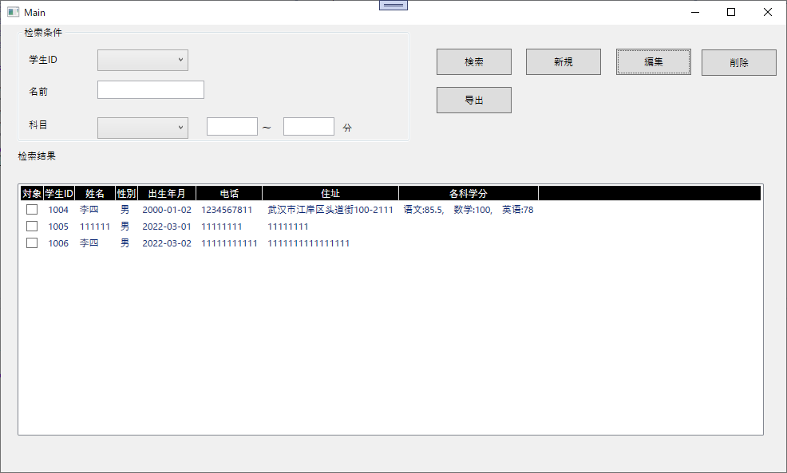
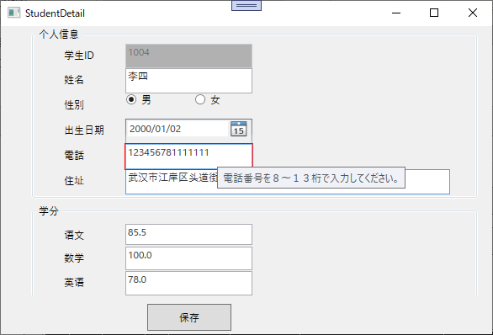
输入学生ID前几位如果存在，自动提示补完
输入学生名字也是

新规的时候可以保存并继续

 | 账票样例

 | 数据描述：
 |  | Student表
 |  | 字段 |  | 示例值 |  | 键
 |  | 学生ID |  | 1001 |  | PK
 |  | 姓名 |  | 张三
 |  | 性别 |  | 0：男，1：女
 |  | 出生年月 |  | 2000-01-01
 |  | 电话 |  | 最大13位数字
 |  | 住址 |  | 最大100字符

 |  | Score表
 |  | 字段 |  | 示例值 |  | 键
 |  | 学生ID |  | 1001 |  | PK
 |  | 科目ID |  | 001 |  | PK
 |  | 分数 |  | 75，85.5

 |  | Subject表
 |  | 字段 |  | 示例值 |  | 键
 |  | 科目ID |  | 001 |  | PK
 |  | 科目名称 |  | 语文

报告范例
运行环境
 | VS2019+SQLServer2019+Office2016

程序结构
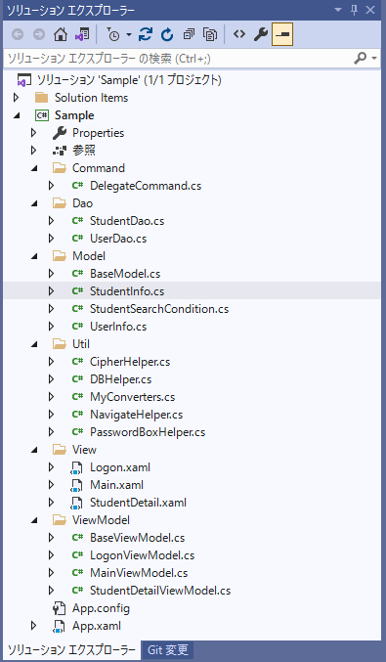

 | 构成 | 说明
 | Dao | DB访问层，提供各表增删改查
 | ... | ...

功能展示
 | No | 机能 | 完成 | 未完项说明 | 导师评分 | 导师备注
 | 1 | DB定义 | 100%
 | 2 | 主画面 | 100%
 | 3 | 检索 | 80% | 分数的范围查询未实装
 | 4 | 删除 | 100%
 | 5 | 新增/修改 | ... | ...
 | 6 | 导出 | ... | ...
 | 7 | 子画面 | ... | ...
 | 8 | 保存 | ... | ...
 | 9 | log出力 | ... | ...

 | 1.初期表示
图

 | 2.检索
 | 2-1输入学号检索
图

 | 2-2输入姓名检索（模糊查询）
图

 | 2-3选择总分，输入分数下线，检索总分>=分数下线数据（范围查询）
图

 | 2-4选择单科，输入分数上线，下线，检索分数下线<=单科<=分数上线数据（范围查询）
图

 | ...

经验总结

 | 1.入力check
 | 采用实现INotifyDataErrorInfo接口+属性特性验证的方式...

 | 2...

